Metodología
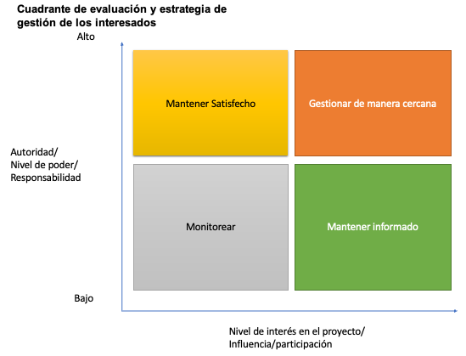
Cómo usar esta matriz

Propósito | Evaluar el compromiso (engagement) actual de cada stakeholder vs el nivel deseado. Subcompetencia APL 3.3 Gestión de Involucrados.
Escala PMBOK | 1=Desconocedor · 2=Resistente · 3=Neutral · 4=Apoyador · 5=Líder.
Gap (Δ) | Δ=0 alineado · Δ=1 ajuste suave · Δ≥2 requiere estrategia explícita y owner asignado.
Cadencia | Kickoff (sem 1), retrospectiva Golden Cluster (sem 4), mitad (sem 6), cierre (sem 8).
Vínculo | Mapa-de-Stakeholders.docx · Plan-de-Comunicacion.md · Acuerdo-de-Equipo.docx · Bitacora-de-Validacion.xlsx.

Mapa de interesados
Internos: Equipo de Proyecto | Externos: equipo de Proyecto
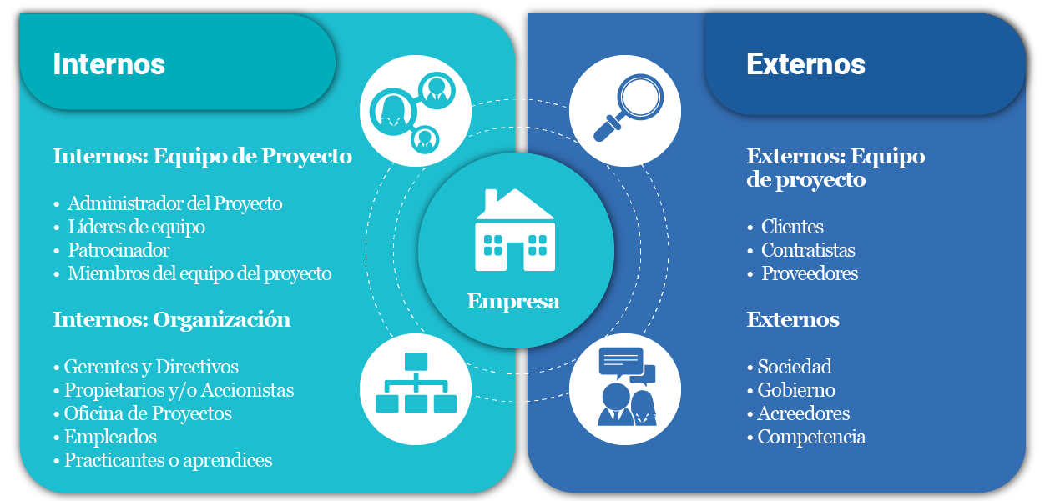
Customer Project Manager (CPM) | Roberto — RAN Engineering Telemóvil
Network Performance Manager (Carlos) | Marcela — Planning Telemóvil
Customer Success Manager (CSM) | Patricia — Quality Telemóvil
Implementation Manager (Eduardo) | Fernando — O&M Telemóvil
Integration Engineers (Diego, Ana, Sandeep, Hugo) | Ricardo Mendoza — Acceptance Telemóvil
Optimization Engineers (Marco, Sofía, Patricia) | NOC Telemóvil
Managed Services | Gerencia / Sponsors Telemóvil
 | Cuadrillas de campo (Luis, Javier, Ricardo)
 | Tower companies CR

Internos: Organización | Externos

PMO Ericsson regional | Operador eléctrico ICE / CNFL
 | SUTEL (regulador costarricense)
 | Suscriptores móviles (usuario final)

